表紙
毎月勤労統計調査地方調査結果速報

 | ～秋田県の賃金、労働時間及び雇用の動き～

 | 令和８年６月分

 |  |  | 今月の動き

 |  |  |  | ※調査産業計・事業所規模５人以上
 | １ | 現 金 給 与 総 額 | 523,115円 | （ 前年同月比 | 24.6％ 増 ）
 | ２ | 実 質 賃 金 指 数 | 166.8 | （ 前年同月比 | 21.6％ 増 ）
 | ３ | 総 実 労 働 時 間 | 148.0時間 | （ 前年同月比 | 1.0％ 増 ）
 | ４ | 常用雇用指数 | 98.1 | （ 前年同月比 | 1.1％ 減 ）

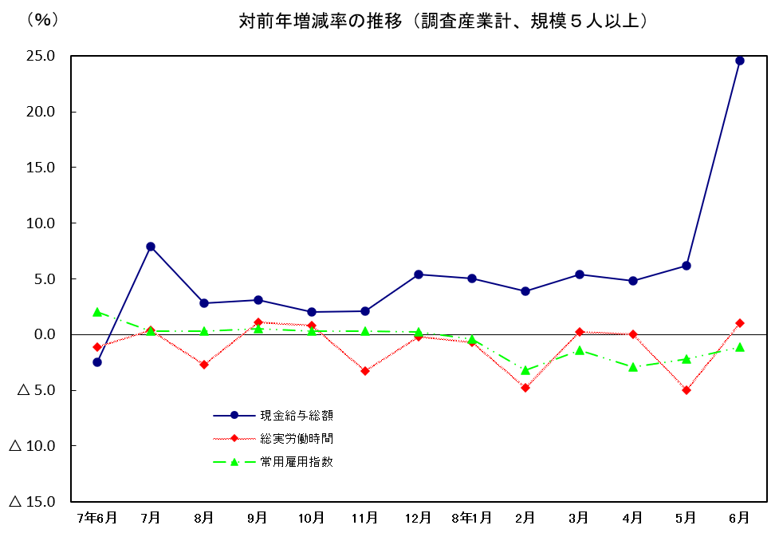

 | 2026-08-31

 | 秋 田 県

